Valor de un Bono
 | Bono Típico |  |  |  | Semestre | Flujo | VA de cada Flujo |  |  | Bono Típico |  |  |  | Semestre | Flujo | VA de cada Flujo
 | con curva de tasas "spot" no plana |  |  |  | 0 | -$ 137.15 |  |  |  | con curva de tasas "spot" plana |  |  |  | 0 | -$ 139.25
 | N = | $ 100.00 |  |  | 1 | $ 10.00 | $ 9.98502 |  |  | N = | $ 100.00 |  |  | 1 | $ 10.00 | $ 9.99
 | n = | 2 |  |  | 2 | $ 10.00 | $ 9.93037 |  |  | n = | 2 |  |  | 2 | $ 10.00 | $ 9.97
 | m = | 2 |  |  | 3 | $ 10.00 | $ 9.83680 |  |  | m = | 2 |  |  | 3 | $ 10.00 | $ 9.96
 | T.C = | 20.00% | (TNA) |  | 4 | $ 110.00 | $ 107.39913 |  |  | T.C = | 20.00% | (TNA) |  | 4 | $ 110.00 | $ 109.34
 | k1 = | 0.30% | (TNA) |  |  | Valor = | $ 137.15 |  |  | k1 = | 0.30% | (TNA) |  |  | Valor = | $ 139.25
 | k2 = | 0.70% | (TNA) |  |  |  |  |  |  | k2 = | 0.30% | (TNA)
 | k3 = | 1.10% | (TNA) |  | Supongamos que Precio = |  | $ 137.15 |  |  | k3 = | 0.30% | (TNA) |  | Supongamos que Precio = |  | $ 139.25
 | k4 = | 1.20% | (TNA) |  | ¿Cuál sería la TIR? | TES = | 0.5777% |  |  | k4 = | 0.30% | (TNA) |  | ¿Cuál sería la TIR? |  | 0.1500%
 |  |  |  |  |  | TNA = | 1.1553% |  |  |  |  |  |  |  | TNA = | 0.3000%
 |  |  |  |  |  |  |  |  |  |  |  |  | TIR (TNA) = k (TNA)
 |  |  |  |  |  |  |  |  |  |  |  |  | porque k es constante
 | Bono cero cupón |  |  |  | Semestre | Flujo | VA de cada Flujo |  |  |  |  |  | y el VAN = 0, es decir, el Precio es igual al Valor
 | N = | $ 100.00 |  |  | 0
 | n = | 2 |  |  | 1
 | m = | 2 |  |  | 2
 | T.C = | 0.00% | (TNA) |  | 3
 | k1 = | 0.30% | (TNA) |  | 4 | $ 100.00
 | k2 = | 0.70% | (TNA) |  |  | Valor =
 | k3 = | 1.10% | (TNA)
 | k4 = | 1.20% | (TNA) |  | Supongamos que Precio = |  | $ -
 |  |  |  |  | ¿Cuál sería la TIR?

Capital estimado por un inversor | VALOR 0 = | N x T.C. | ((1+k/m)^mn)-1 | + | N | (suponiendo k constante)
 |  | m | (k/m)(1+k/m)^mn |  | (1+k/m)^mn

Capital que el mercado exige invertir | Precio 0 = | N x T.C. | ((1+TIR/m)^mn)-1 | + | N
 |  | m | (TIR/m)(1+TIR/m)^mn |  | (1+TIR/m)^mn |  | tanto k, como TIR y T.C. son TNA en estas fórmulas

Capital que figura en el prospecto o | N = | N x T.C. | ((1+TC/m)^mn)-1 | + | N
contrato de emisión (capital legal) |  | m | (TC/m)(1+TC/m)^mn |  | (1+T.C./m)^mn

 | ¿Cuál es el Precio del Bono si TIR y T.C. ?

 | N x T.C. | ((1+T.C./m)^mn)-1 | + | N | = | N x | (1+T.C./m)^mn | - | N | + | N | = | N
 | m | (T.C./m)(1+T.C./m)^mn |  | (1+T.C./m)^mn |  |  | (1+T.C./m)^mn |  | (1+T.C./m)^mn |  | (1+T.C./m)^mn

El Bono cotiza sobre la par, si Precio 0 supera a N
El Bono cotiza a la par, si Precio 0 es igual a N |  |  |  |  |  |  |  | TIR = 10% TNA
El Bono cotiza bajo la par, si Precio 0 es inferior a N |  |  |  |  |  |  |  | TC = 10%
 |  |  |  |  |  |  |  | m = 2

 |  |  |  |  |  |  |  | Precio = ? | -$ 100.00

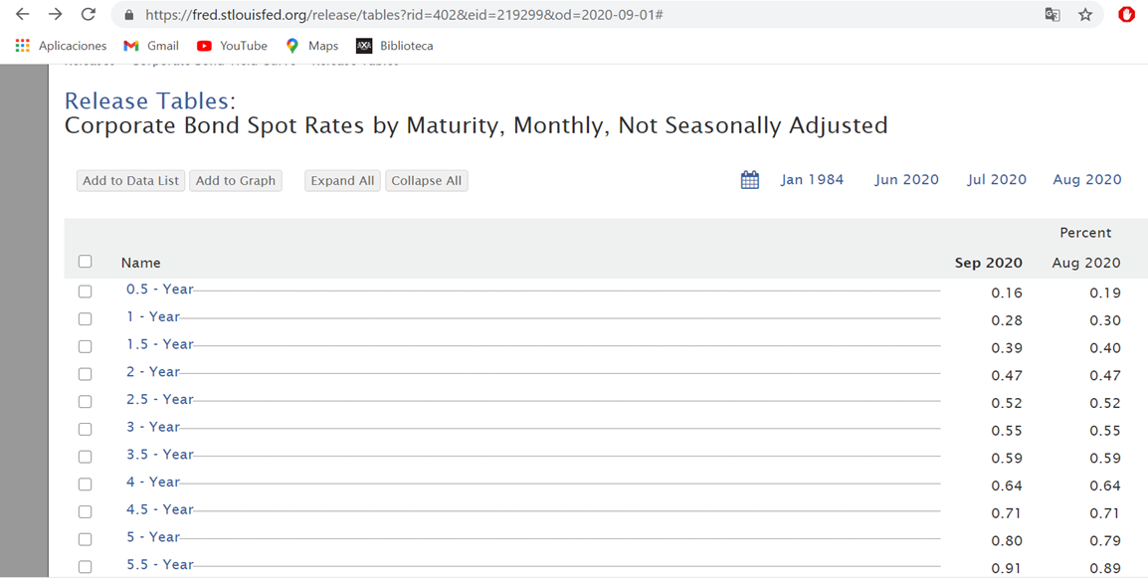

 | BONOS CERO CUPÓN de N = $100 |  |  |  |  |  | VA o = | 100.91256373
Fecha | Bono 1 | Bono 2 | Bono 3 | Flujos
2020-09-30 | -99.920063949 | -99.720586904 | -99.417274107 | -100.91256373
2021-03-30 | 100 | 0 | 0 | 0.5 | 0.49960032
2021-09-30 |  | 100 | 0 | 0.5 | 0.49860293452
2022-03-30 |  |  | 100 | 100.5 | 99.914360477
TIR (TES) | 0.0800% | 0.1400% | 0.19500% | 0.19463%
TIR (TNA) | 0.16% | 0.28% | 0.39000% | 0.38925%
Tasas Spot | k1 | k2 | k3

 |  |  |  |  |  |  |  | -120 |  | Año | Saldo al inicio | Intereses | Capital | Cuota
 |  |  |  |  |  |  |  | 20 |  | 1 | 120 | 8.6235674859 | 11.376432514 | 20
 |  |  |  |  |  |  |  | 25 |  | 2 | 108.62356749 | 7.8060222064 | 17.193977794 | 25
 |  |  |  |  |  |  |  | 98 |  | 3 | 91.429589692 | 6.5704103077 | 91.429589692 | 98
 |  |  |  |  |  |  |  | 7.19% |  |  |  |  | 120

Hoja1
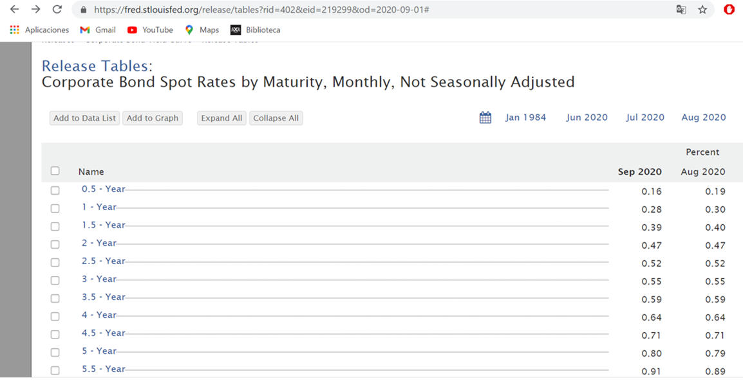

El 30/9/2020 se compraría a la par un Bono de valor Nominal = $100, que paga cupones, a una tasa del 2%,
los 30 de marzo y 30 septiembre.
Este bono vence el 30 de marzo de 2023
Se vendería este Bono el 30 de marzo de 2022
Este bono cotiza a la par. | (Precio = N = $100)

1) Calcular el RC |  |  | RC = | N x TC | = | 100 x 0,02 | = | 0.02
2) Calcular la TIR |  |  |  | Precio |  | 100
3) Calcular la TIR M

2) Calcular la TIR |  |  | Fecha | Flujos
 |  |  | 2020-09-30 | -100
 |  |  | 2021-03-30 | 1
 |  |  | 2021-09-30 | 1
 |  |  | 2022-03-30 | 1
 |  |  | 2022-09-30 | 1
 |  |  | 2023-03-30 | 101
 |  |  | TIR (TES) = | 1%
 |  |  | TIR (TNA) = | 2%
 |  |  | TIR (TEA) = | 2.01%

3) TIR M | Semestre |  | Fecha | Flujos |  |  | Flujos Positivos | Flujo Negativo
 | 0 | COMPRA | 2020-09-30 | -100 |  |  |  | -100
 | 1 |  | 2021-03-30 | 1 | f 1,3 = | 0.2525% | 1
 | 2 |  | 2021-09-30 | 1 | f 2,3 = | 0.3051% | 1
 | 3 | VENTA | 2022-03-30 | 1 |  |  | 1+Precio de Venta
 | 4 |  | 2022-09-30 | 1 | f 3,4 = | 0.3551%
 | 5 |  | 2023-03-30 | 101 | f 3,5 | 0.3576%

 |  | VA o (F-) = | $ 100.00

 |  | VF 3 (F+) = | $ 3.01 | + | $ 101.28 | = | $ 104.29

 |  |  | VF de los cupones |  |  | Precio de venta

 |  | $ 100.00 | = | $ 104.29
 |  |  |  | (1+TIR M (TEA))^1,5

 |  |  | TIR M (TEA) = | 2.84% | = | 2.84%

